Forside
International LønStatistik 3. kvartal 2021
3.december 2021

DANMARK LÆGGER AFSTAND TIL UDLANDET I LØNUDVIKLINGEN INDEN FOR FREMSTILLING

Lønomkostningerne steg 2,3 procent fra 3. kvartal 2020 til 3. kvartal 2021 inden for fremstilling i de største danske samhandelslande. I samme periode steg lønnen 2,9 procent i Danmark. Lønudviklingen i Danmark tiltager igen i en højere hastighed end i udlandet. Det er i højere grad en stigende lønudvikling i Danmark, der driver forskellen, hvor lønudviklingen i udlandet ligger på samme niveau som for 2. kvartal.

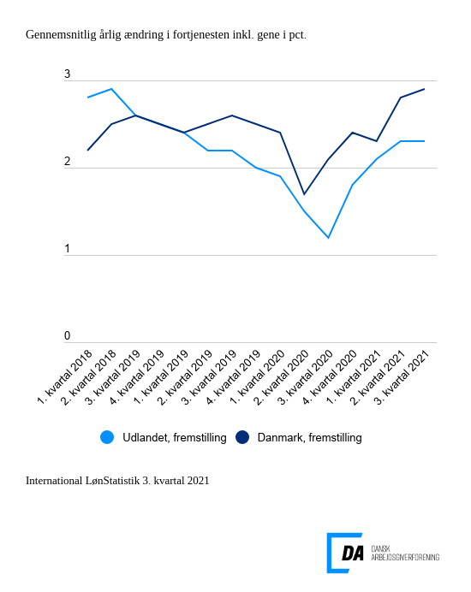

Tabel 1: Sammenvejet lønudviklng for brancher
Tabel 2: Samhandelsvægte
Metode
Kontakt

Lønstigningstakten stiger 0,6 pct.-point hurtigere i Danmark end i udlandet inden for fremstilling i 3. kvartal 2021. Danmark lægger nu yderligere afstand til den sammenvejede lønudvikling blandt vores største samhandelspartnere. Lønudviklingen for udlandet lå på 2,3 pct. fra 3. kvartal 2020 til 3. kvartal 2021 og dermed uændret i forhold til tallet for 2. kvartal 2021. I Danmark steg lønnen 2,9 procent inden for fremstilling i samme periode.

Højere lønudvikling inden for bygge og anlæg i Danmark
I udlandet steg lønnen inden for bygge og anlæg 3,1 procent fra 3. kvartal 2020 til 3. kvartal 2021, mens den steg 4,2 procent i Danmark. De årlige ændringer i lønningerne varierer markant mellem landene og spænder fra et fald på 7,2 procent i Spanien til stigninger på 7,0 procent i Storbritannien og 4,3 procent i Norge. Den udenlandske lønudvikling falder tilbage i forhold til kvartalet før, hvor lønudviklingen var på 4,0 procent.

Også højere lønudvikling inden for handel i Danmark
Inden for handel steg lønnen i udlandet 2,4 procent fra 3. kvartal 2020 til 3. kvartal 2021, hvilket ligger 0,6 procentpoint under den danske lønudvikling inden for handel på 3,0 procent. Den udenlandske lønudvikling inden for handel sænker tempoet igen og falder en anelse fra 2,7 procent fra 2. kvartal 2020 til 2. kvartal 2021.

